contagem do malote
 |  | PROCEDIMENTO OPERACIONAL PADRÃO |  |  |  |  | Controle: | TP -001
 |  |  |  |  |  |  | Tempo de Cíclo: | 2 MINUTOS
Atividade: |  | Quando e como criar MZ |  |  |  |  | Periocidade | Eventual
Setor: |  | Frente de caixa
Responsável : |  | Fiscais de caixa
Criado em: |  | 2026-05-29 |  | Revisado: | Débora Ribeiro | Número da Revisão: |  | 0
MATERIAIS NECESSÁRIOS DE ENTRADA
1 | Computador com acesso á internet |  |  |  | 4
2 |  |  |  |  | 5
3
PASSO A PASSO
Para criar a MZ, acesse o WRPDV com login e senha, clique em Procedimentos>Alteração>Criar MZ
1

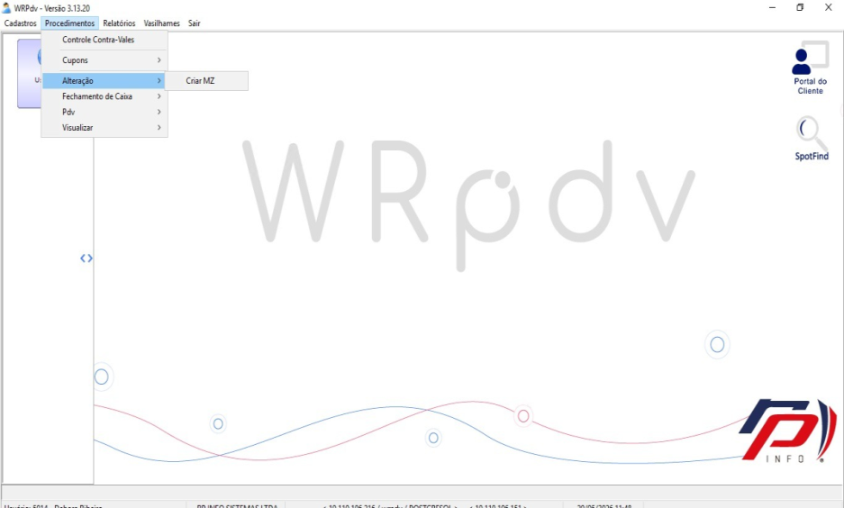
Só criar a MZ , quando for enviar a importação e aparecer msg de algum pdv inoperante.

Em código da unidade,digite o número da loja,colocar o pdv,a data inicial e final são iguais em seguida aperte "Enter".
Para finalizar clique em "SIm".
Processo finalizado já pode mandar a importação.
2


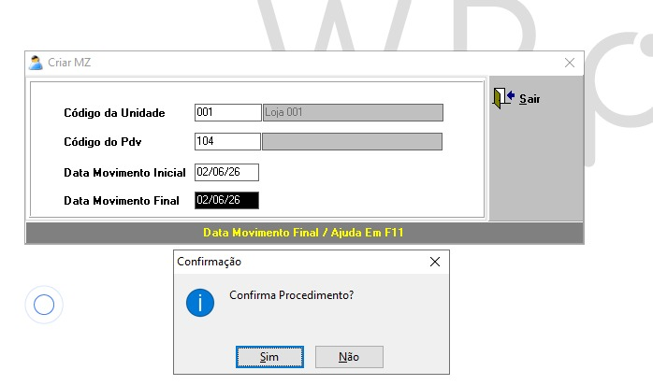

RESULTADO ESPERADO (SAÍDAS)
1 | Realizar os procedimentos adequados para a realização da importação de venda sem erros
2
APROVAÇÃO
Responsável |  |  | Líder |  |  |  | SIM

